230414
業 務 日 報

氏 名 | カンハンビョル | 作 成 日 | 2023-04-14
業 務 内 容 |  |  | 備考
１．logoの会議 右のlogoをベースとして決定。 ２．覚えた技術： (key === 'btitle' ? '<td>' + '-'.repeat(item['bindent']) + item[key] + '</td>' : '<td>' + item[key] + '</td>') javascriptのrepeat() 関数でstringのコピーができます。 window.onload = () => { fetch('rboard/list') .then(response => response.json()) .then(data => makeBoard(data)) .catch(error => console.error(error)) } javascriptのfetch()関数で簡単にajax通信ができます。 |  |  | 

明日の目標
購入プロセスについて思考

※ 業務日報は毎日チーム長へ提出してください。

230427
業 務 日 報

氏 名 | カンハンビョル | 作 成 日 | 2023-04-27
業 務 内 容 |  |  | 備考
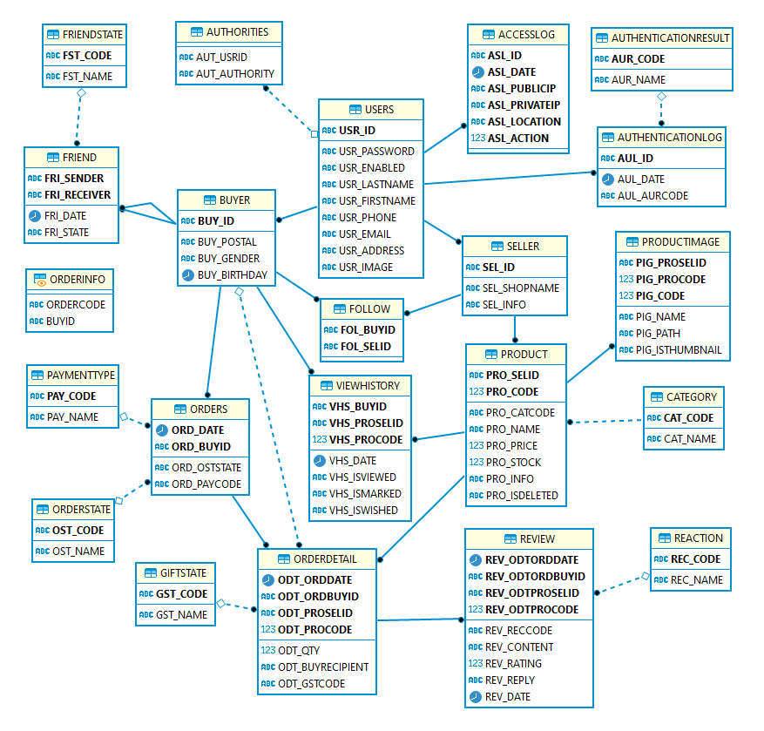 １．DB設計整理。本当に終わり。 ２．購買API調査中間結果：JCBとPAYPALが使いやすそう。（ヒョクヒョンさん） 3. ソーシャルログインAPI調査中間結果：LINE、GOOGLE、KAKAOを使おう。（スンヨんさん）

明日の目標
DB設計完了

※ 業務日報は毎日チーム長へ提出してください。

